关系图
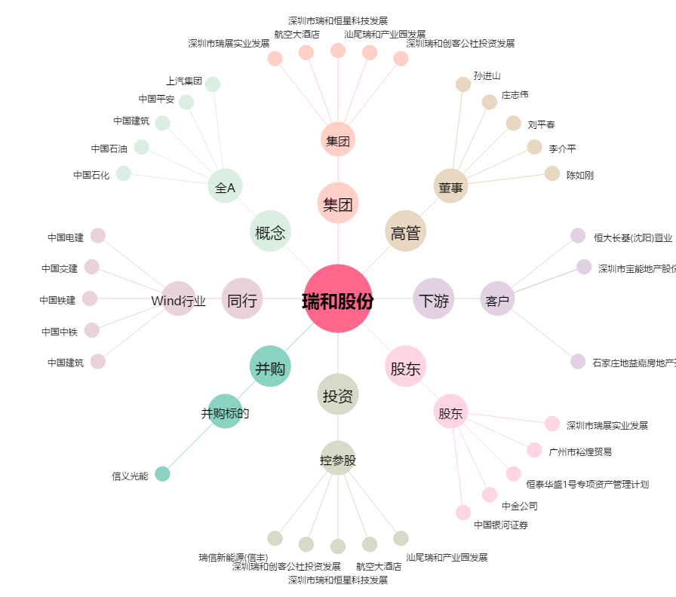
瑞和股份[002620.SZ] - 关系概览图

